关系图
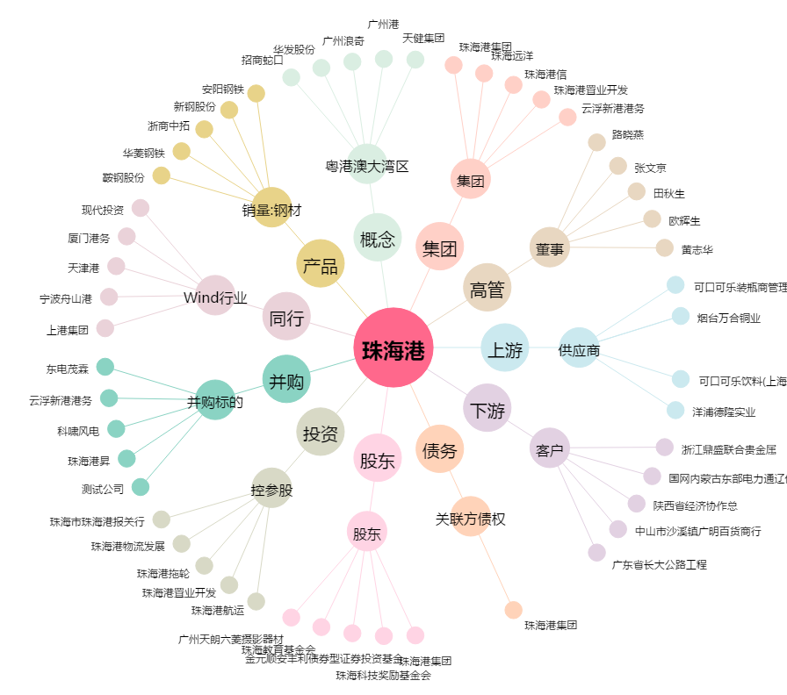
珠海港[000507.SZ] - 关系概览图

